Руководство


УЧАСТНИКА
ВЫСТАВКИ

Цемент.Бетон.Сухие смеси 2020

Ф.8
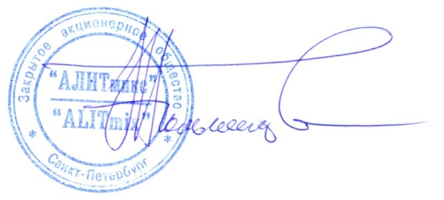
ИНФОРМАЦИЯ В КАТАЛОГ (НА РУССКОМ ЯЗЫКЕ)
Форма является обязательной и должна быть получена Организатором до 05.10.2020 года
Просим Вас заполнять и присылать форму 9 в электронном файле формата .xlsx! Если руководство организации считает нужным заверить предоставленную информацию печатью, действительной признается электронная печать на документе в формате .xlsx. При заполнении формы, пожалуйста, сохраняйте слова и общепринятые сокращения (обл., д., ул., корп., пр., оф., тел., факс, e-mail, web и т.д.), пробелы, как это указано в образце!
НАЗВАНИЕ КОМПАНИИ-ЭКСПОНЕНТА, ФОРМА СОБСТВЕННОСТИ (ЗАГЛАВНЫМИ БУКВАМИ)

Cтрана, индекс, область, город, улица, номер дома, корпус, офис (можно а/я)

Телефон (с кодами страны и города)

Адрес электронной почты

Website

Описание компании (не более 500 символов)

Название компании для диплома (обязательно)

Комментарии и вопросы (если есть)

Место электронной печати /подписи (если считаете нужным)

CATALOGUE INFORMATION (IN ENGLISH)
This Form is obligatory and should be sent to the Organizers till 05.10.2020!
Please fill in and send us in the table in .xlsx format file! If you see proper to set the seal, please, set the electronic version into the last cell in the .xlsx format file. PLEASE, keep the words, acronyms (such as Off., str., rd., Tel., e-mail, etc.) and all marks (colons, commas, spacing) as in example - do not delete them!
COMPANY NAME (WITH FORM OF PROPERTY)

Office number, Street/Rd., City/town, Post Code, Country

Telephone (country and city codes include)

E-mail

Website

Company description (500 signs)

Company name for the Diploma (must write)

Any comments (if you have)

The place of the Seal (if you see right)

Фото
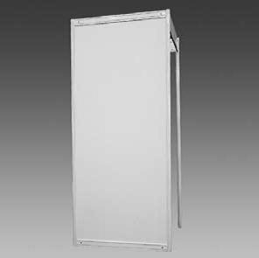 | 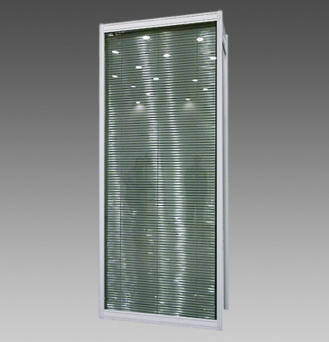 | 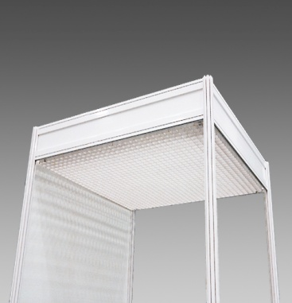
220 Элемент стены | 224 Элемент стены со стеклом | 255 Потолочная решетка
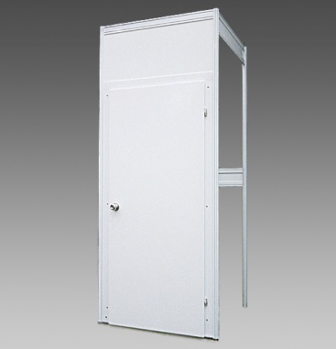 | 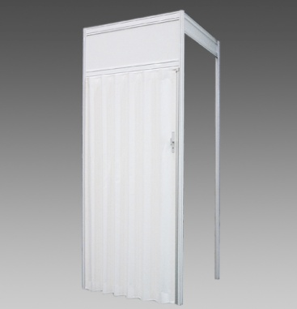 | 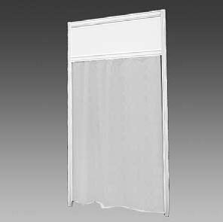
259 Дверь распашная | 260 Дверь раздвижная | 264 Элемент стены с занавесом
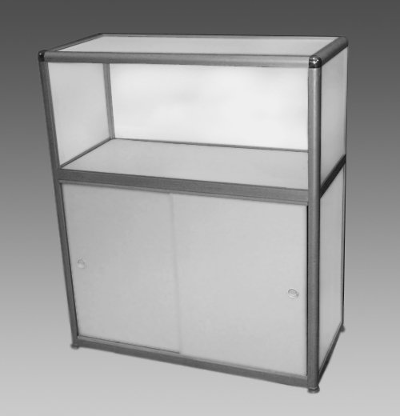 | 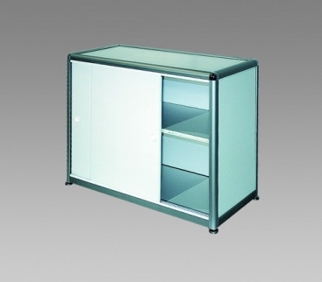 | 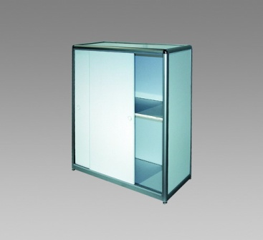
318 Стойка информационная 50х100 h-1,1 | 320 Архивный шкаф h-0,7 | 321 Архивный шкаф h-1,1
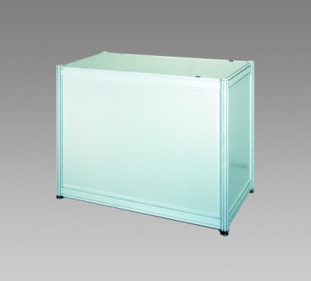 | 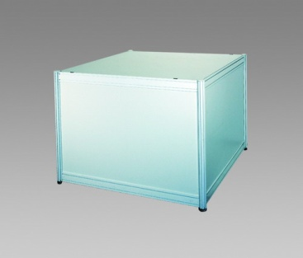 | 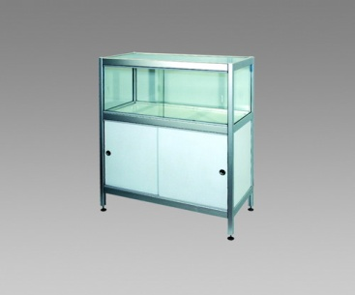
382 Подиум 50х100 h-0,8 | 384 Подиум 100х100 h-0,8 | 394 Витрина h-1
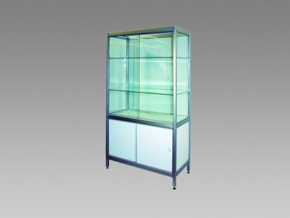 | 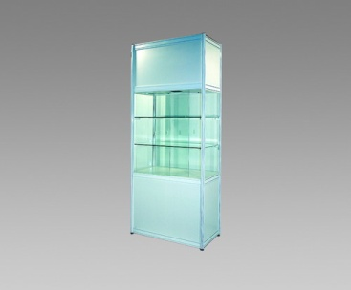 | 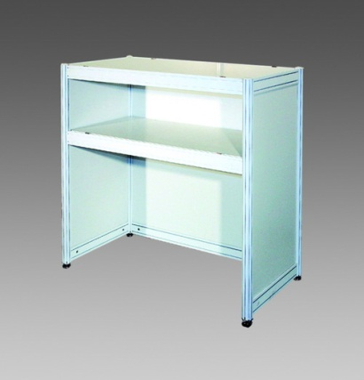
396 Витрина h-1,8 | 398 Витрина с подсветкой h-2,5 | Стойка барная h-1,1
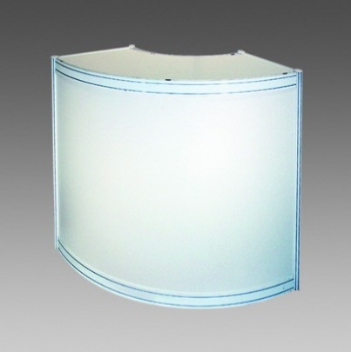 | 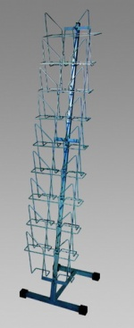 | 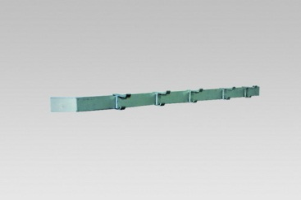
Стойка барная радиусная R-1м | 325 Подставка для буклетов | 331 Вешалка настенная
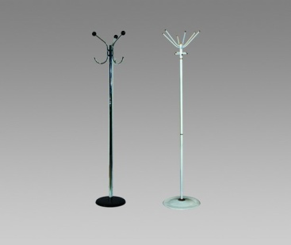 | 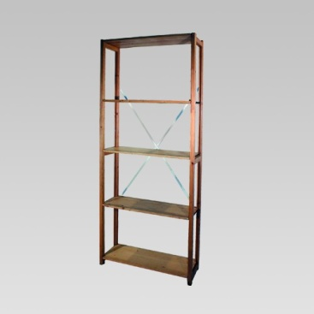 | 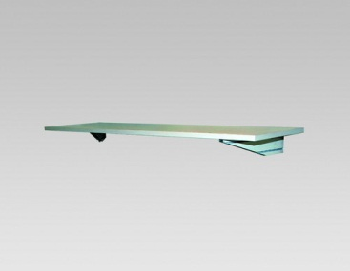
332 Вешалка напольная | 340 Стеллаж деревянный | 380 Полка настенная
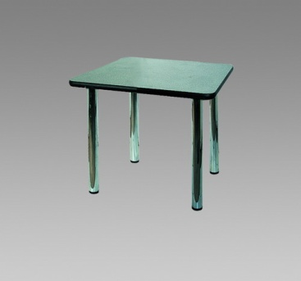 | 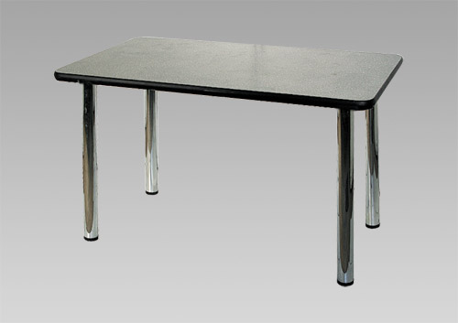 | 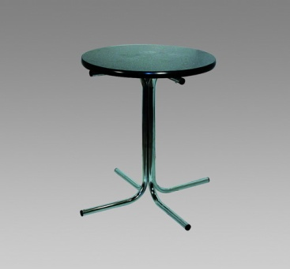
310 Стол 70х70 | 311 Стол 70х120 | 313 Стол круглый
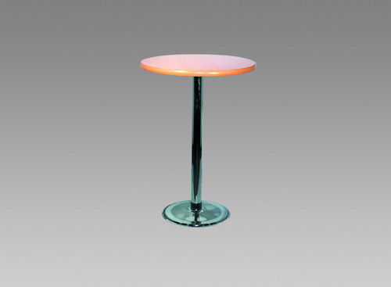 | 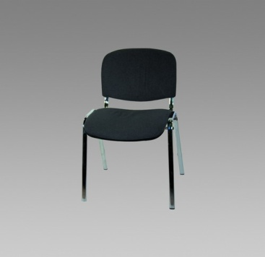 | 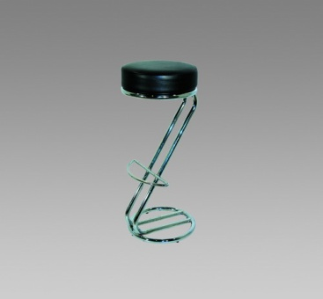
314 Стол барный | 300 Стул офисный | 306 Стул барный
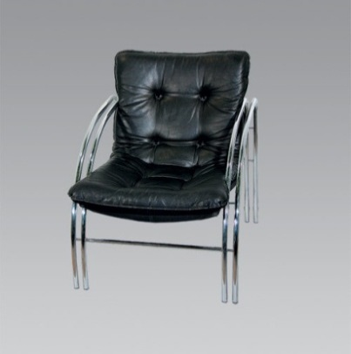 | 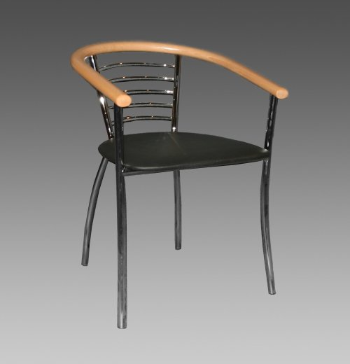 | 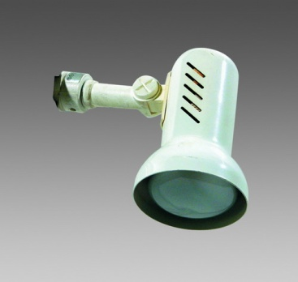
308 Кресло одноместное | Стул СОЛО | 510 Светильник СПОТ
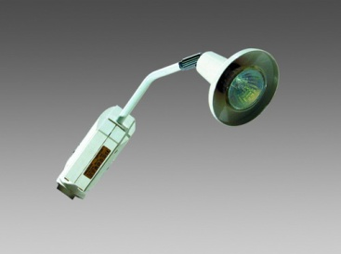 | 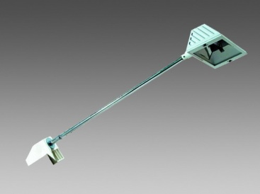 | 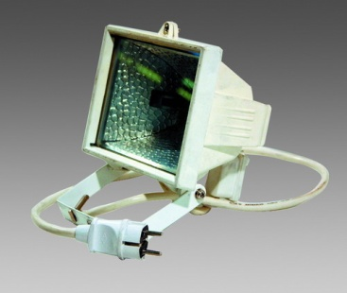
515 Светильник галогеновый | 516 Светильник галогеновый на штанге | 517 Прожектор галогеновый
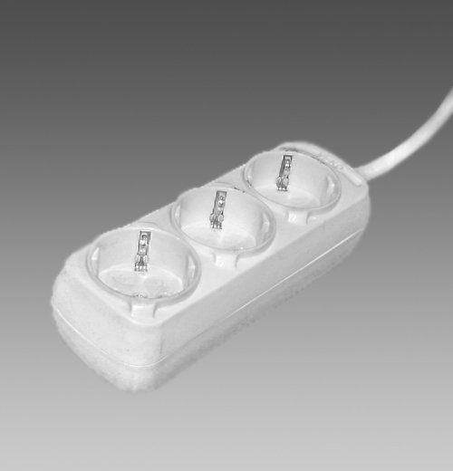 | 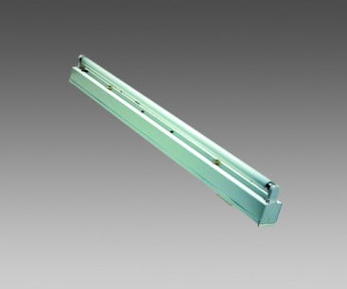 | 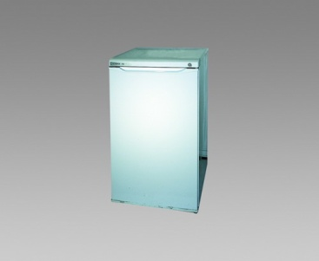
Розетка | 521 Светильник люминесцентный | 350 Холодильник 150 л

